FRAZADAS JUN2026
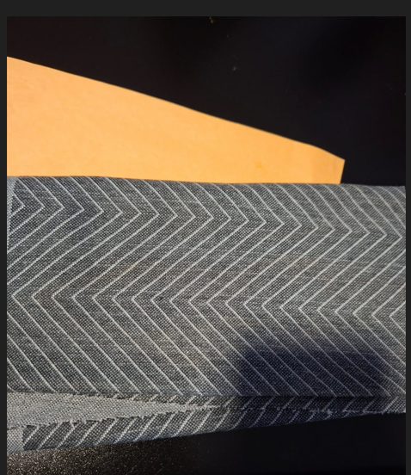
 | FRAZADAS ARTESANALES - PERU - JUN 2026 | 2026-06-26
 | 3ds em archivo |  |  | 1 | 2 | 3 | 4 | 5 | 6 | 7 | 8 |  |  | alteraciones NO confirmadas - pedido em base a original | 12modelos x 4 tonos + 4 bandas
CODIGO ORIGINAL | CLIENTE | CODIGO ORIGINAL | SOLICITAÇÃO | ID APP | COD CT NOVO | GSM | ANCHO CM | COMPOSICIÓN/ ESTRUCTURA | COLOR | BENEFICIO / TRATAMENTO | COST US$ | APROVAÇÃO | BR/GT | OBSERV3 | Etiquetas de fila | Cuenta de COLOR | 3D | 7679 | 3570016
0437001 | FRAZADAS ARTESANALES | 0437001 | OND-05 cotar conforme amostra com aplicações em AZUL MARINO 180G | 7633 |  | 180 | 220 | 100% PES CM | AZUL MARINO |  | 1.76 | 3D | BR | Aumentar a quantidade e a espessura das linhas coloridas. Podemos agrupar algumas linhas para formar faixas de movimento mais fortes, mantendo linhas finas apenas como detalhe secundário | 0012001 | 4 | ok | 7677 | 3570017
0437001 | FRAZADAS ARTESANALES | 0437001 | OND-05 cotar conforme amostra com aplicações em GRIS 180G | 7634 |  | 180 | 220 | 100% PES CM | GRIS |  | 1.73 | 3D | BR |  | 0017026 | 4 | ok | 7678 | 3570018
0437001 | FRAZADAS ARTESANALES | 0437001 | OND-05 cotar conforme amostra com aplicações em BEIGE 180G | 7635 |  | 180 | 220 | 100% PES CM | BEIGE |  | 1.66 | 3D | BR |  | 0066013 | 4 | ok | 7680 | 3570019
0437001 | FRAZADAS ARTESANALES | 0437001 | OND-05 cotar conforme amostra com aplicações em MARRÓN 180G | 7636 |  | 180 | 220 | 100% PES CM | MARRON |  | 1.84 | 3D | BR |  | 0067013 | 4 | ok | 7639 | 3570020
0071021 | FRAZADAS ARTESANALES | 0071021 | OND-06 cotar conforme amostra com aplicações em AZUL MARINO 180G | 7637 |  | 180 | 220 | 100% PES CM | AZUL MARINO |  | 1.76 | 3D | BR | Engrossar as linhas principais e aumentar a concentração de fios coloridos nas áreas de cruzamento. Podemos transformar algumas sequências de linhas em faixas mais largas, para que a cor tenha maior impacto | 0071021 | 4 | ok | 7637 | 3570021
0071021 | FRAZADAS ARTESANALES | 0071021 | OND-06 cotar conforme amostra com aplicações em GRIS 180G | 7638 |  | 180 | 220 | 100% PES CM | GRIS |  | 1.73 | 3D | BR |  | 0243011 | 4 | ok | 7638 | 3570022
0071021 | FRAZADAS ARTESANALES | 0071021 | OND-06 cotar conforme amostra com aplicações em BEIGE 180G | 7639 |  | 180 | 220 | 100% PES CM | BEIGE |  | 1.66 | 3D | BR |  | 0256011 | 4 | ok | 7640 | 3570023
0071021 | FRAZADAS ARTESANALES | 0071021 | OND-06 cotar conforme amostra com aplicações em MARRÓN 180G | 7640 |  | 180 | 220 | 100% PES CM | MARRON |  | 1.84 | 3D | BR |  | 0270001 | 4 | ok | 7655 | 3570024
0274015 | FRAZADAS ARTESANALES | 0274015 | OND-12 cotar conforme amostra com aplicações em AZUL MARINO 180G | 7641 |  | 180 | 220 | 100% PES CM | AZUL MARINO |  | 1.76 | 3D | BR | O conceito está adequado por possuir formas maiores. Intensificar o preenchimento colorido das formas abstratas e reduzir o efeito muito claro. Pode ser o segundo modelo de referência, depois do 0067013. | 0274015 | 4 | ok | 7653 | 3570025
0274015 | FRAZADAS ARTESANALES | 0274015 | OND-12 cotar conforme amostra com aplicações em GRIS 180G | 7642 |  | 180 | 220 | 100% PES CM | GRIS |  | 1.73 | 3D | BR |  | 0392001 | 4 | ok | 7654 | 3570026
0274015 | FRAZADAS ARTESANALES | 0274015 | OND-12 cotar conforme amostra com aplicações em BEIGE 180G | 7643 |  | 180 | 220 | 100% PES CM | BEIGE |  | 1.66 | 3D | BR |  | 0437001 | 4 | ok | 7656 | 3570027
0274015 | FRAZADAS ARTESANALES | 0274015 | OND-12 cotar conforme amostra com aplicações em MARRÓN 180G | 7644 |  | 180 | 220 | 100% PES CM | MARRON |  | 1.84 | 3D | BR |  | 0521001 | 4 | ok | 7667 | 3570028
0012001 | FRAZADAS ARTESANALES | 0012001 | OND 13 cotar conforme amostra com aplicações em AZUL MARINO 180G | 7645 |  | 180 | 220 | 100% PES CM | AZUL MARINO |  | 1.76 | 3D | BR | Aumentar a presença de cor nas ondas. Em vez de utilizar somente linhas finas, criar faixas maiores no desenho coloridas - mais largas ou preencher alternadamente algumas ondas. Atualmente o desenho está muito branco. | BANDA1 | 1 | junto con las tapas/caras | 7665 | 3570029
0012001 | FRAZADAS ARTESANALES | 0012001 | OND 13 cotar conforme amostra com aplicações em GRIS 180G | 7646 |  | 180 | 220 | 100% PES CM | GRIS |  | 1.73 | 3D | BR |  | BANDA2 | 1 | junto con las tapas/caras | 7666 | 3570030
0012001 | FRAZADAS ARTESANALES | 0012001 | OND 13 cotar conforme amostra com aplicações em BEIGE 180G | 7647 |  | 180 | 220 | 100% PES CM | BEIGE |  | 1.66 | 3D | BR |  | BANDA3 | 1 | junto con las tapas/caras | 7668 | 3570031
0012001 | FRAZADAS ARTESANALES | 0012001 | OND 13 cotar conforme amostra com aplicações em MARRÓN 180G | 7648 |  | 180 | 220 | 100% PES CM | MARRON |  | 1.84 | 3D | BR |  | BANDA4 | 1 | junto con las tapas/caras | 7647 | 3570032
0066013 | FRAZADAS ARTESANALES | 0066013 | OND 02 cotar conforme amostra com aplicações em AZUL MARINO 180G | 7649 |  | 180 | 220 | 100% PES CM | AZUL MARINO |  | 1.76 | 3D | BR | Aumentar a espessura e a quantidade das linhas coloridas nos arcos principais. As linhas mais importantes do desenho devem ser contínuas e mais marcadas, reduzindo as interrupções em branco | Total general | 52 |  | 7645 | 3570033
0066013 | FRAZADAS ARTESANALES | 0066013 | OND 02 cotar conforme amostra com aplicações em GRIS 180G | 7650 |  | 180 | 220 | 100% PES CM | GRIS |  | 1.73 | 3D | BR |  |  |  |  | 7646 | 3570034
0066013 | FRAZADAS ARTESANALES | 0066013 | OND 02 cotar conforme amostra com aplicações em BEIGE 180G | 7651 |  | 180 | 220 | 100% PES CM | BEIGE |  | 1.66 | 3D | BR |  |  |  |  | 7648 | 3570035
0066013 | FRAZADAS ARTESANALES | 0066013 | OND 02 cotar conforme amostra com aplicações em MARRÓN 180G | 7652 |  | 180 | 220 | 100% PES CM | MARRON |  | 1.84 | 3D | BR |  |  |  |  | 7659 | 3570036
0067013 | FRAZADAS ARTESANALES | 0067013 | GEO 04 cotar conforme amostra com aplicações em AZUL MARINO 180G | 7653 |  | 180 | 220 | 100% PES CM | AZUL MARINO |  | 1.76 | 3D | BR |  |  |  |  | 7657 | 3570037
0067013 | FRAZADAS ARTESANALES | 0067013 | GEO 04 cotar conforme amostra com aplicações em GRIS 180G | 7654 |  | 180 | 220 | 100% PES CM | GRIS |  | 1.73 | 3D | BR |  |  |  |  | 7658 | 3570038
0067013 | FRAZADAS ARTESANALES | 0067013 | GEO 04 cotar conforme amostra com aplicações em BEIGE 180G | 7655 |  | 180 | 220 | 100% PES CM | BEIGE |  | 1.66 | 3D | BR |  |  |  |  | 7660 | 3570039
0067013 | FRAZADAS ARTESANALES | 0067013 | GEO 04 cotar conforme amostra com aplicações em MARRÓN 180G | 7656 |  | 180 | 220 | 100% PES CM | MARRON |  | 1.84 | 3D | BR |  |  |  |  | 7643 | 3570040
0392001 | FRAZADAS ARTESANALES | 0392001 | GEO 06 cotar conforme amostra com aplicações em AZUL MARINO 180G | 7657 |  | 180 | 220 | 100% PES CM | AZUL MARINO |  | 1.76 | 3D | BR | Engrossar os contornos dos quadrados e preencher alguns elementos alternadamente. Atualmente os quadrados aparecem muito suaves e o branco continua predominando |  |  |  | 7641 | 3570041
0392001 | FRAZADAS ARTESANALES | 0392001 | GEO 06 cotar conforme amostra com aplicações em GRIS 18oG | 7658 |  | 180 | 220 | 100% PES CM | GRIS |  | 1.73 | 3D | BR |  |  |  |  | 7642 | 3570042
0392001 | FRAZADAS ARTESANALES | 0392001 | GEO 06 cotar conforme amostra com aplicações em BEIGE 180G | 7659 |  | 180 | 220 | 100% PES CM | BEIGE |  | 1.66 | 3D | BR |  |  |  |  | 7644 | 3570043
0392001 | FRAZADAS ARTESANALES | 0392001 | GEO 06 cotar conforme amostra com aplicações em MARRÓN 180G | 7660 |  | 180 | 220 | 100% PES CM | MARRON |  | 1.84 | 3D | BR |  |  |  |  | 6409 | 3570009
0270001 | FRAZADAS ARTESANALES | 0270001 | GEO 18 cotar conforme amostra com aplicações em AZUL MARINO 180G | 7661 |  | 180 | 220 | 100% PES CM | AZUL MARINO |  | 1.76 | 3D | BR | Tornar a trama ondulada mais evidente. Utilizar o fio colorido em uma quantidade maior das linhas da malha, aumentando também a espessura ou a densidade do desenho. |  |  |  | 6412 | 3570012
0270001 | FRAZADAS ARTESANALES | 0270001 | GEO 18 cotar conforme amostra com aplicações em GRIS 180G | 7662 |  | 180 | 220 | 100% PES CM | GRIS |  | 1.73 | 3D | BR |  |  |  |  | 7683 | 3570045
0270001 | FRAZADAS ARTESANALES | 0270001 | GEO 18 cotar conforme amostra com aplicações em BEIGE 180G | 7663 |  | 180 | 220 | 100% PES CM | BEIGE |  | 1.66 | 3D | BR |  |  |  |  | 7682 | 3570044
0270001 | FRAZADAS ARTESANALES | 0270001 | GEO 18 cotar conforme amostra com aplicações em MARRÓN 180G | 7664 |  | 180 | 220 | 100% PES CM | MARRON |  | 1.84 | 3D | BR
0017026 | FRAZADAS ARTESANALES | 0017026 | FLR 01 cotar conforme amostra com aplicações em AZUL MARINO 180G | 7665 |  | 180 | 220 | 100% PES CM | AZUL MARINO |  | 1.76 | 3D | BR | Reforçar o desenho floral, aumentar a quantidade de flores utilizando cor em partes maiores das flores e folhas. Podemos preencher algumas pétalas e folhas, mantendo outras apenas com contorno, para gerar mais contraste.
0017026 | FRAZADAS ARTESANALES | 0017026 | FLR 01 cotar conforme amostra com aplicações em GRIS 180G | 7666 |  | 180 | 220 | 100% PES CM | GRIS |  | 1.73 | 3D | BR
0017026 | FRAZADAS ARTESANALES | 0017026 | FLR 01 cotar conforme amostra com aplicações em BEIGE 180G | 7667 |  | 180 | 220 | 100% PES CM | BEIGE |  | 1.66 | 3D | BR
0017026 | FRAZADAS ARTESANALES | 0017026 | FLR 01 cotar conforme amostra com aplicações em MARRÓN 180G | 7668 |  | 180 | 220 | 100% PES CM | MARRON |  | 1.84 | 3D | BR
0521001 | FRAZADAS ARTESANALES | 0521001 | GEO 03 cotar conforme amostra com aplicações em AZUL MARINO 180G | 7669 |  | 180 | 220 | 100% PES CM | AZUL MARINO |  | 1.76 | 3D | BR | Ampliar ou duplicas as linhas geométricas. Também podemos preencher alguns triângulos ou áreas centrais do desenho, evitando que a cor apareça apenas em linhas muito finas.
0521001 | FRAZADAS ARTESANALES | 0521001 | GEO 03 cotar conforme amostra com aplicações em GRIS 180G | 7670 |  | 180 | 220 | 100% PES CM | GRIS |  | 1.73 | 3D | BR
0521001 | FRAZADAS ARTESANALES | 0521001 | GEO 03 cotar conforme amostra com aplicações em BEIGE 180G | 7671 |  | 180 | 220 | 100% PES CM | BEIGE |  | 1.66 | 3D | BR
0521001 | FRAZADAS ARTESANALES | 0521001 | GEO 03 cotar conforme amostra com aplicações em MARRÓN 180G | 7672 |  | 180 | 220 | 100% PES CM | MARRON |  | 1.84 | 3D | BR
0243011 | FRAZADAS ARTESANALES | 0243011 | FLR 07 cotar conforme amostra com aplicações em AZUL MARINO 180G | 7673 |  | 180 | 220 | 100% PES CM | AZUL MARINO |  | 1.76 | 3D | BR | O desenho das folhas está muito discreto, talvez aumentar o tamanho do desenho, linhas maiores, Reforçar todos os contornos com fio colorido e preencher algumas folhas alternadamente. O efeito não deve ficar somente como um relevo branco.
0243011 | FRAZADAS ARTESANALES | 0243011 | FLR 07 cotar conforme amostra com aplicações em GRIS 180G | 7674 |  | 180 | 220 | 100% PES CM | GRIS |  | 1.73 | 3D | BR
0243011 | FRAZADAS ARTESANALES | 0243011 | FLR 07 cotar conforme amostra com aplicações em BEIGE 180G | 7675 |  | 180 | 220 | 100% PES CM | BEIGE |  | 1.66 | 3D | BR
0243011 | FRAZADAS ARTESANALES | 0243011 | FLR 07 cotar conforme amostra com aplicações em MARRÓN 180G | 7676 |  | 180 | 220 | 100% PES CM | MARRON |  | 1.84 | 3D | BR
0256011 | FRAZADAS ARTESANALES | 0256011 | FLR 03 cotar conforme amostra com aplicações em AZUL MARINO 180G | 7677 |  | 180 | 220 | 100% PES CM | AZUL MARINO |  | 1.76 | 3D | BR | Aplicar mais cor nas folhas e nos galhos. Algumas folhas podem ser totalmente preenchidas e outras permanecer somente contornadas, criando profundidade e aumentando a presença da cor.
0256011 | FRAZADAS ARTESANALES | 0256011 | FLR 03 cotar conforme amostra com aplicações em GRIS 180G | 7678 |  | 180 | 220 | 100% PES CM | GRIS |  | 1.73 | 3D | BR
0256011 | FRAZADAS ARTESANALES | 0256011 | FLR 03 cotar conforme amostra com aplicações em BEIGE 180G | 7679 |  | 180 | 220 | 100% PES CM | BEIGE |  | 1.66 | 3D | BR
0256011 | FRAZADAS ARTESANALES | 0256011 | FLR 03 cotar conforme amostra com aplicações em MARRÓN 180G | 7680 |  | 180 | 220 | 100% PES CM | MARRON |  | 1.84 | 3D | BR
BANDA1 | FRAZADAS ARTESANALES | BANDA1 | banda que tenha um bom contraste com as tapas em azul marino 180G | 7681 |  | 180 | 210 | 100% PES CM | AZUL MARINO |  | 1.76 | 3D | BR
BANDA2 | FRAZADAS ARTESANALES | BANDA2 | banda que tenha um bom contraste com as tapas em gris 180G / cinza escuro? | 7682 |  | 180 | 210 | 100% PES CM | GRIS |  | 1.75 | 3D | BR
BANDA3 | FRAZADAS ARTESANALES | BANDA3 | banda que tenha um bom contraste com as tapas em beige 180G | 7683 |  | 180 | 210 | 100% PES CM | BEIGE |  | 1.58 | 3D | BR
BANDA4 | FRAZADAS ARTESANALES | BANDA4 | banda que tenha um bom contraste com as tapas em marron 180G / 0473001? | 7684 |  | 180 | 210 | 100% PES CM | MARRON |  | 1.88 | 3D | BR

 | AJUSTES (26/06/2026)
 | Input dos 8 novos modelos de faixas no app. / desenvolver mais dois desenhos de faixas, com suas respectivas combinações de cores |  |  |  |  |  |  |  |  |  |  |  | 2X4
 | Ajuste visual nos tampos, buscando maior contraste, ou seja, reduzindo a predominância da cor branca
 | Nas versões beige, azul e marrón, utilizar tons mais definidos e com contraste suficiente em relação ao branco.
 | Na versão cinza perla, substituir por preto ou cinza escuro, utilizar um tom mais escuro, próximo grafite, dentro do mesmo orçamento e vetor de custo aprovado.

 | Modelo 5 faixa

BED TIME - PROYECTO ESPECIAL
BED TIME
DETALLES - PROYECTO ESPECIAL |  | FOTOS EN FILE PROJETOS ESPECIAIS
2026-05-20
Tapa - Tejido A |  |  |  | . Modelo 1
Tejido de punto 2D Gramaje 220 o similar |  |  |  | Tapa – Estrutura CM
Blanco liso con puntitos (huequitos) aleatorios en mismo color, ídem la textura de la imagen de referencia, no cambia el color idealmente. |  |  |  | 220GSM – Branco – 100% PES

Tapa - Tejido B |  |  |  | . Modelo 2
Tejido de punto 3d |  |  |  | Tapa – Estrutura XP
Gramaje 360 o 400 gr/m3 o similar |  |  |  | 360GSM – Branco
Todo blanco liso con puntitos y líneas Orgánicas
Posibilidad de mover los puntitos para que no se crucen con las líneas Orgánicas y afectar el 3D o la calidad del producto final.

Tapa - Tejido C |  |  |  | . Modelo 3
Tejido de punto 2d |  |  |  | Tapa – Estrutura CM
Gramaje 450gr o más |  |  |  | 460GSM – Mescla Claro
Gris claro (melange?) con puntitos (huequitos)
Se habló la posibilidad de prototipar en gris oscuro para poder testear en fábrica luego vemos el gris melange (que no está en stock por falta del proveedor)
Ver Referencias: Foto Casper / Foto Calm Brasil

Tapa - Tejido D |  |  |  | . Modelo 4
Tejido de punto 2d |  |  |  | Tapa – Estrutura CM
Gramaje 450gr (dijimos que va ser menor, aguardamos confirmación) |  |  |  | 420GSM – Branco e Azul Claro
Blanco liso con puntitos y líneas Orgánicas
Hilo azul en líneas orgánicas / degradé entre líneas

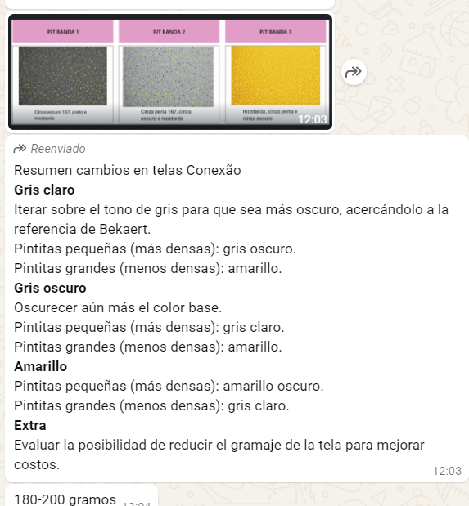
 | 2026-06-03

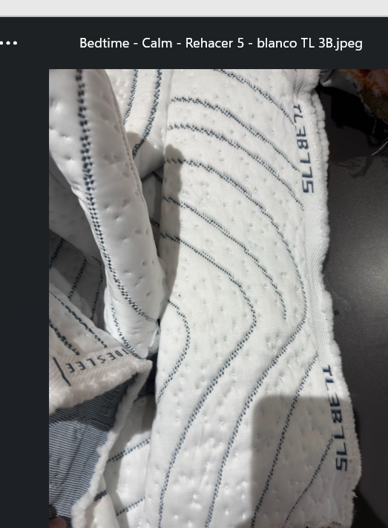
15/06 - nuevos ajustes por reproba de muestras - fotos em file |  |  | CALM
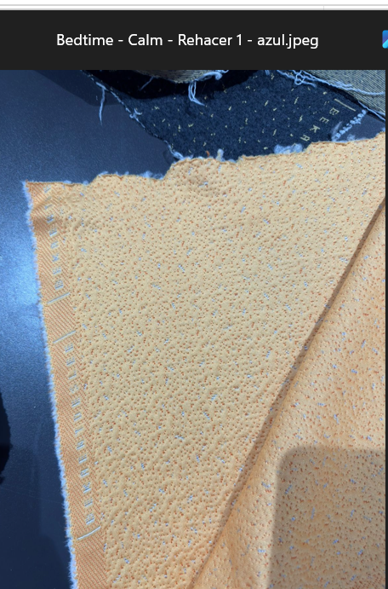
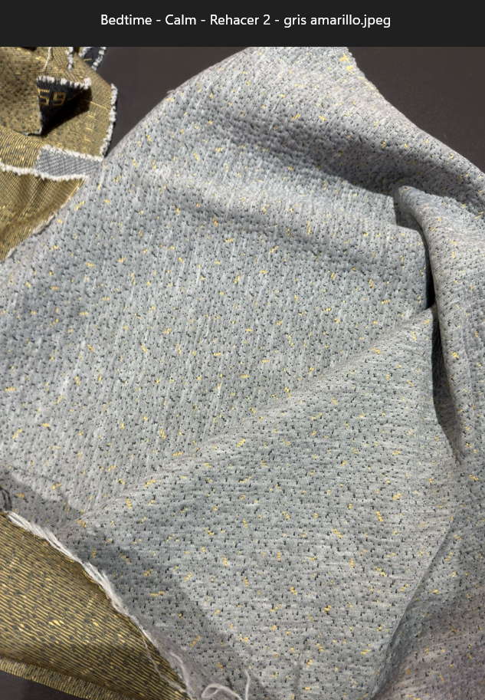
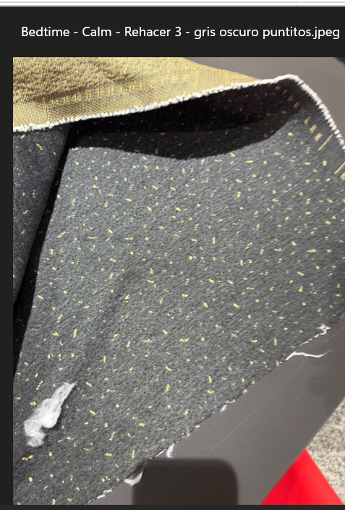
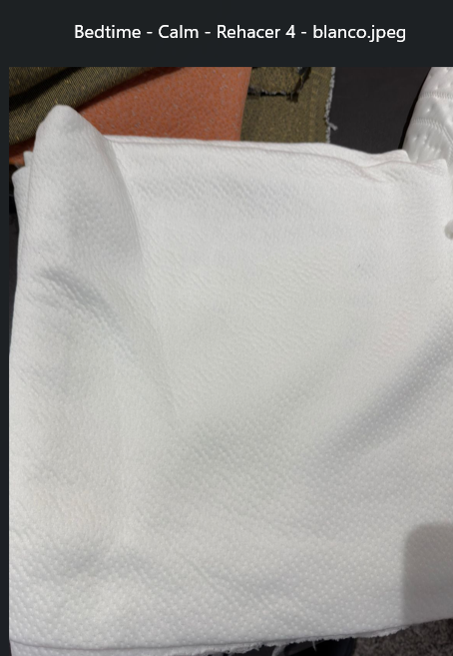
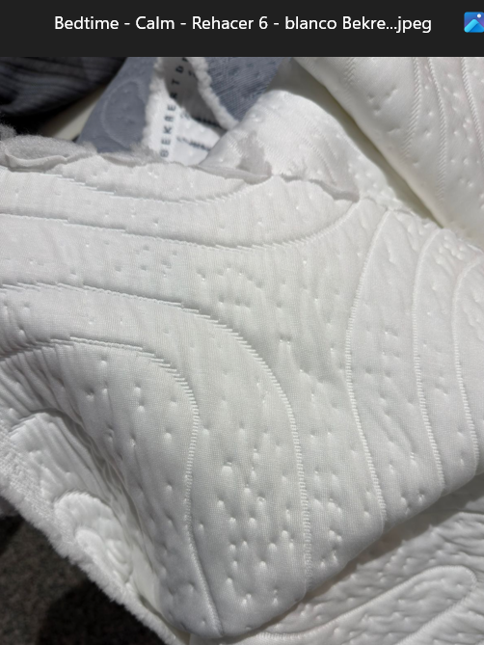

AMOSTRAS EM PAUTA
05/08 – Bedtime – 2 SKUs – Opção ideal: 41, pois contempla uma amostra CM (Repreve OurOcean + ArticBreeze) e uma PL

FADESSA
Pedido Fadessa - Conexao
Status | Pedido No. | CO2606-08
 | Fecha de solicitud: | 2026-05-05
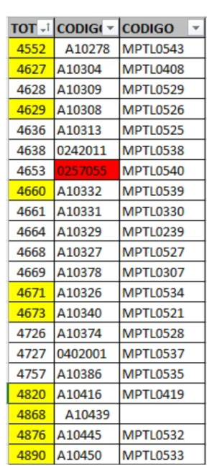
 | Fecha despacho: | 2026-06-08
Código | Descripción | Cantidad | Unidad | PRECIO JUN’26
MPTL0419 | Tela Pique blanca H-2760 195 gsm, 2.20 mts | 3,000 |  | 2.15 | MPTL0419 /A10416 | 2.15 | 0543 é A10278
MPTL0330 | Tela Pique material 40131357 195 gramos | 2,000 |  | 2.00 | MPTL0330 / A10331 | 2.00
MPTL0537 | Tela pique 4020014 180 gramos | 1,600 |  | 2.07
MPTL0307 | Tela Pique tratamiento Ice Cool material 40131298 330 gramos | 600 | Prioridad | 5.68
MPTL0239 | TELA PIQUE MATERIAL 40131300 195 GRAMOS | 2,000 |  | 2.01 | MPTL0239 / A10325 | 2.01
MPTL0408 | Tela Pique Material 40131462/ 280 Gramos | 500 |  | 1.95 | MPTL0408 / A10304 | 1.95
MPTL0521 | Tela pique A10340 180 gramos | 1,200 |  | 1.86 | MPTL0521 / A10340 | 1.86
MPTL0525 | Tela pique A10313 180 gramos | 2,400 |  | 1.96 | MPTL0525 / A10313 | 1.96
MPTL0526 | Tela pique A10308 180 gramos | 600 |  | 1.97 | MPTL0526 / A10308 | 1.97
MPTL0527 | Tela pique A10327 180 gramos | 2,000 |  | 2.06 | MPTL0527 / A10327 | 2.06
MPTL0528 | Tela pique A10337 180 gramos | 1,000 |  | 1.89 | MPTL0528/A10337 | 1.89
MPTL0529 | Tela pique A10309 180 gramos | 1,000 |  | 1.87 | MPTL0529 / A10309 | 1.87
MPTL0532 | Tela pique TBD-3 180 gramos | 1,000 |  | 1.88 | MPTL0532 / A10373 | 1.88
MPTL0533 | Tela pique A10305 180 gramos | 500 |  | 2.26 | MPTL0533 / A10413 | 2.26
MPTL0534 | Tela pique A10326 180 gramos | 500 |  | 1.84 | MPTL0534 / A10326>A10385 | 1.84
MPTL0535 | Tela pique A10324 180 gramos | 800 |  | 1.87 | MPTL0535 / A10324 | 1.87
MPTL0538 | Tela pique 242011 180 gramos | 1,200 |  | 1.95 | MPTL0538 / 0242011 | 1.95
MPTL0539 | Tela pique A10322 180 gramos | 1,100 |  | 2.06 | MPTL0539 / A10332 | 2.06
MPTL0540 | Tela pique 0257055 180 gramos | 5,400 | Prioridad | 1.98 | MPTL0540 / 0257055 | 1.98
MPTL0543 | Tela pique A10278 180 gramos | 3,500 | Prioridad | 1.80 | MPTL0543 /A10278 | 1.80

Flex Chile Black V. 2
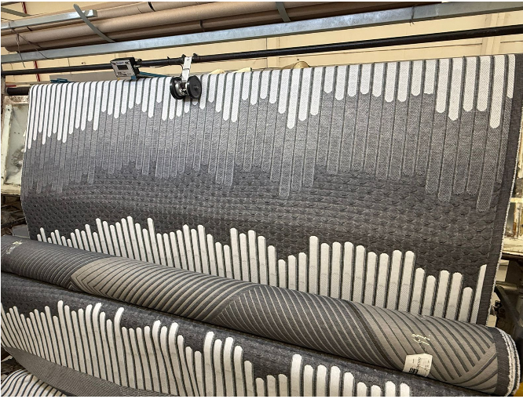
 |  |  |  |  |  | TELA BLACK VERSIÓN 2 - 07-01-2026
Artículo | GM2 | Ancho | Estructura | Color | Precio USD/M
FL002 | 360 | 2.20 | XP | Negro y Blanco | 4.45
FL003 | 320 | 2.20 | XP | Negro y Blanco | 3.94

FACENCO
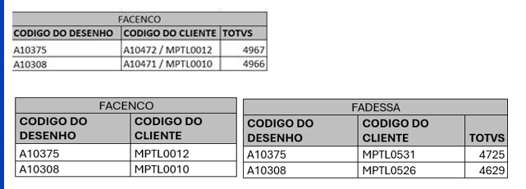

realizar la corrección para A10308 / a10471/MPTL0010

Limansky Amostras liberad Jan26
TELAS CON MUESTRAS LIBERADAS - LIMANSKY

CLIENTE | CODIGO ORIGINAL | STATUS | ID APP | COD CT NOVO | GSM | ANCHO | COMPOSICIÓN/ ESTRUCTURA | COLOR | COST US$ | IMAGEN REFERENCIAL
LIMANSKY | 0558004 | Amostra liberada | 6861 | 0558004 | 400 | 220 | PES/LINEN XP | BEIGE | 6.80 | 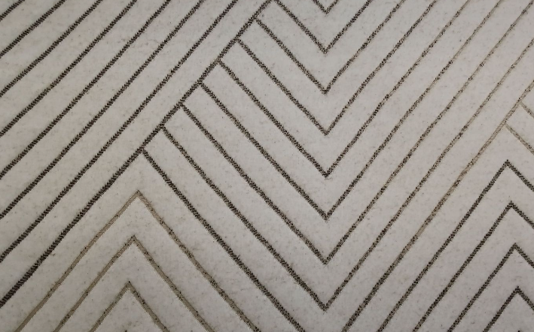 | OK
LIMANSKY | LM005> A10418 | Amostra liberada | 6866 | A10418 | 180 | 210 | 100% PES PL | BLANCO Y PERLA | 1.78 |  | OK
LIMANSKY | 0566001 | Amostra liberada | 6868 |  | 180 | 210 | 100% PES PL | GRIS PERLA | 2.15 | 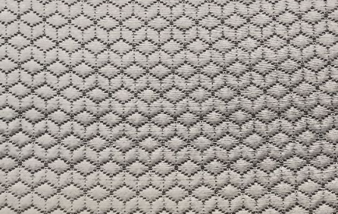 | OK
LIMANSKY | 0403004>0403034 | Amostra liberada | 6869 | 0403034 | 240 | 220 | PES / LINEN XP | BLANCO Y LINO | 3.34 |  | OK
LIMANSKY | 0267014>0267054 | Amostra liberada | 6870 | 0267054 | 320 | 220 | PES / LINEN XP | BLANCO Y LINO CON DEGRADÉ | 4.47 | 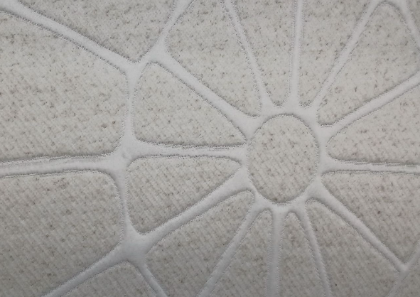
LIMANSKY | A09687 | Amostra liberada | 6871 |  | 360 | 220 | 100% PES XP | BLANCO Y BEIGE CON LINEA BLANCA | 4.68 | 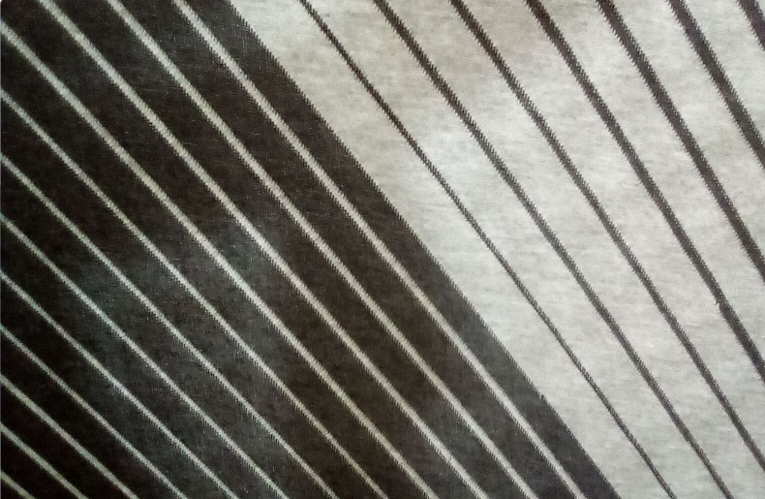 | OK
LIMANSKY | 0552001 | Amostra liberada | 6886 |  | 280 | 220 | 100% PES CM | ARENA Y NEGRO | 3.05 | 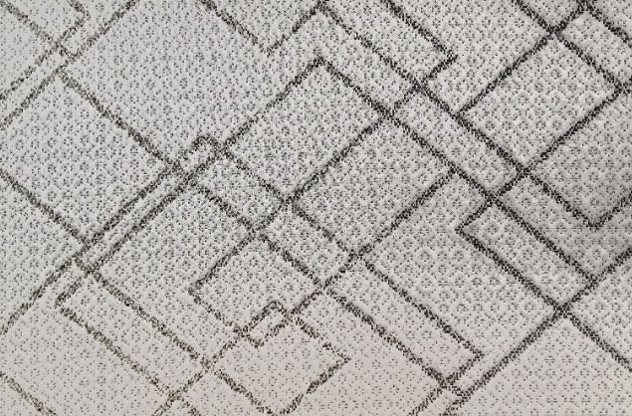 | OK
LIMANSKY | 0555004 | Amostra liberada | 6885 |  | 280 | 220 | 100% PES XP | BEIGE Y NEGRO | 3.22 | 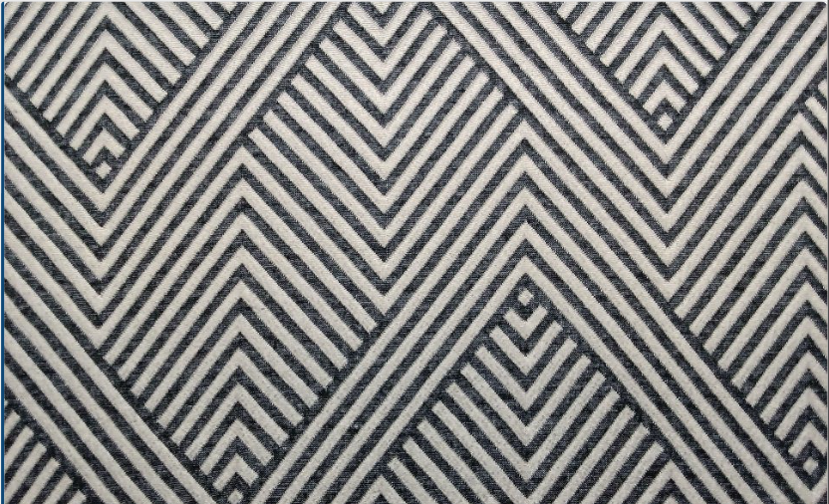 |  | OK
LIMANSKY | 0522001 | Amostra liberada | 6884 |  | 280 | 220 | 100% PES CM | BEIGE Y NEGRO | 3.05 |  |  |  | 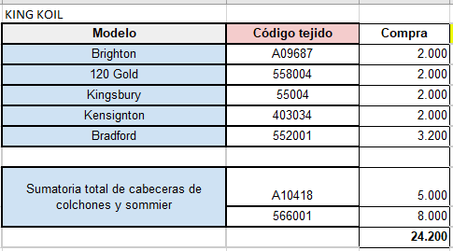
LIMANSKY | 0066003 | Amostra liberada | 6883 |  | 180 | 210 | 100% PES PL | BLANCO | 1.67 | 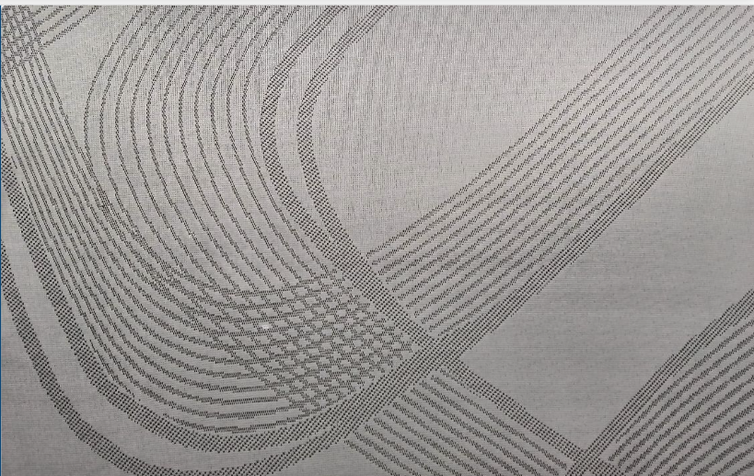
LIMANSKY | 0543003 | Amostra liberada | 6882 |  | 180 | 210 | 100% PES PL | ARENA | 1.65 | 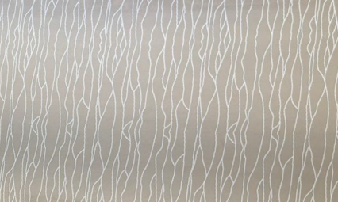
LIMANSKY | 0566011 | Amostra liberada | 7008 |  | 220 | 220 | 100% PES CM | GRIS OSCURO | 2.88 | 